项目流程
 |  | 傀儡进程(Process hollowing、进程镂空)

1、加壳程序的编写 |  | 特别说明：
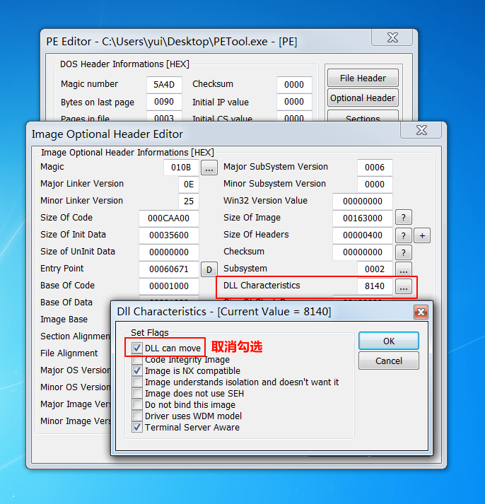
2、解壳过程的编写 |  | 1、壳源程序在后面的描述中称为shell

 |  | 2、准备加密的程序在后面的描述中称为src

 |  | 开发周期：

 |  | 5天

 | /* ***傀儡进程*** */
 | /*
 | ① 内核函数需要使用函数指针调用
 | ② ***取消 勾选 壳源的可选PE头 dll characteristic 中 DLL 可以在加载时重定位***
 | GetOptionalHeadersPtr(lpShellFileBuffer)[0].DllCharacteristics &= 0xAF80;

 | ③ WriteFile、ReadFile 中 bufferSize 不能越界
 | win7中 lpNumberOfBytes... 参数不能为NULL
 | */

 | 10、修改外壳程序的Context: |  | x86:
 |  |  | eax=imgbase
 | 将Context的ImageBase 改成 Src的ImageBase |  | [ebx+8]=oep
 |  |  | x64:
 | 将Context的OPE 改成 Src的OEP |  | rcx=imgbase
 |  |  | [rdx+8*2]=oep

